Estación de Juegos Multifuncion
Formulario N°3 "Especificaciones Técnicas"

Familia |  | SALA CUNA
Nombre del equipo |  | Estación de Juegos Multifuncional
Fabricante
Marca
Modelo
Cantidad |  | 2
País de origen (incluir certificado) |  |  |  |  |  | CONSIDERACIONES DE LLENADO DE FORMULARIO N°3
Especificaciones Técnicas |  | Condición Crítico/Deseable | Cumple (SI/NO) | Indicar página del catálogo y manual en español | Observaciones | De acuerdo a las bases de la presente licitación, se considerará INADMISIBLE la oferta de aquel proveedor que no complete la columna "Cumple (SI/NO)". Ninguna celda de dicha columna debe estar con color rojo.
1 | Descripción General
1.1 | Circuito de piezas blandas para estimulación de motricidad gruesa. | CRÍTICO |  |  |  | Imagen referencial
1.2 | Composición: Set de al menos 10 piezas independientes de diferentes formas geométricas (ej. túneles, rampas, bases). | CRÍTICO
1.3 | Medidas: Las piezas de la estructura armada deben tener un largo total desplegado de al menos 120 a 190 cm y piezas de al menos 30 cm de alto. | CRITICO
1.4 | Material interior: Goma espuma de alta densidad (rango de 24 a 25 kg/m3). | CRÍTICO
1.5 | Material exterior: Tapiz de tela PVC lavable con cierre invisible o escondido. | CRÍTICO
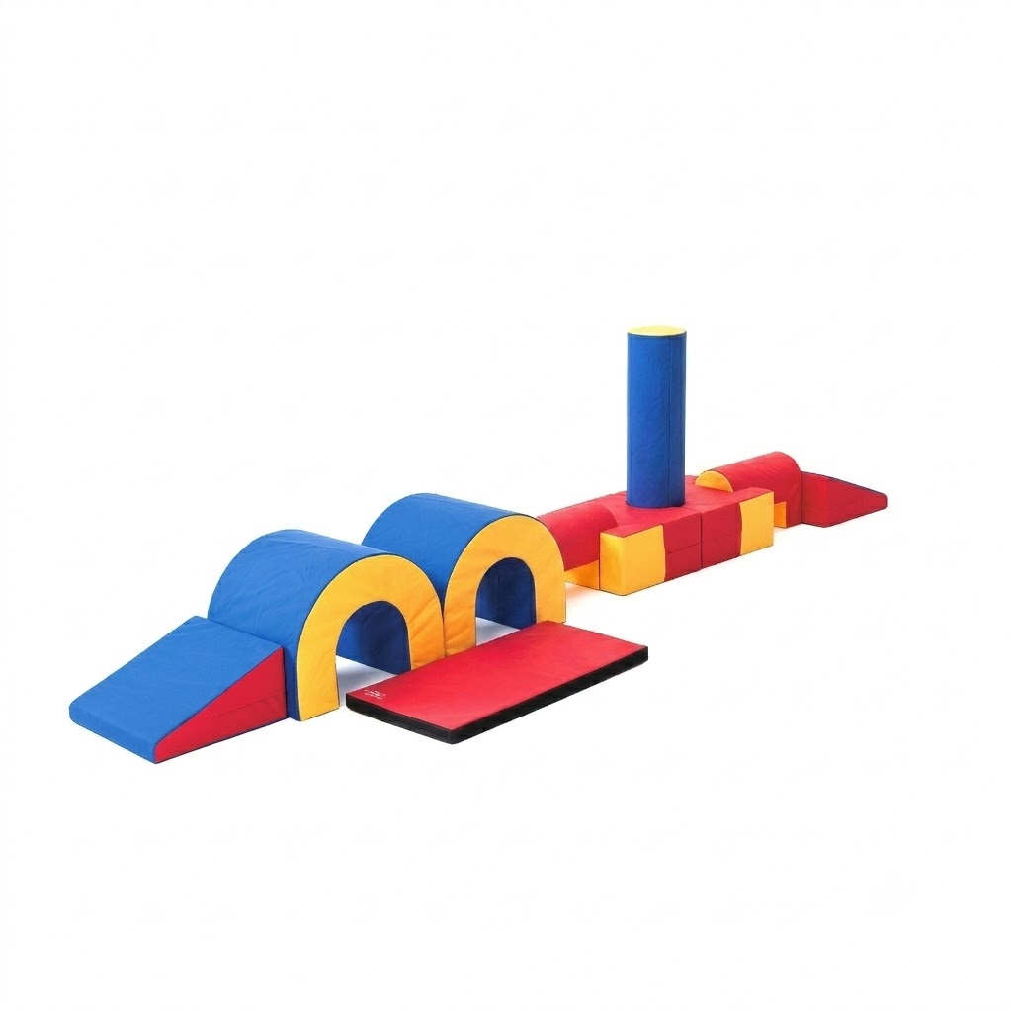
1.6 | PVC con certificación de material atóxico, antiflama o con nanopartículas de cobre. | CRÍTICO

Columpio
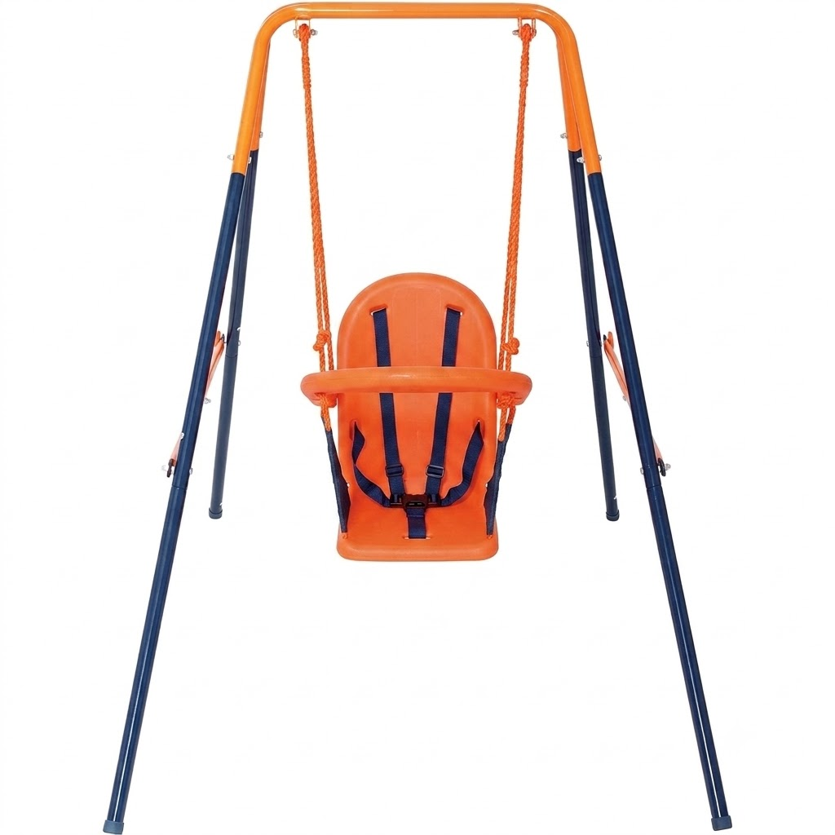
Formulario N°3 "Especificaciones Técnicas"

Familia |  | SALA CUNA
Nombre del equipo |  | Columpio
Fabricante
Marca
Modelo
Cantidad |  | 6
País de origen (incluir certificado) |  |  |  |  |  | CONSIDERACIONES DE LLENADO DE FORMULARIO N°3
Especificaciones Técnicas |  | Condición Crítico/Deseable | Cumple (SI/NO) | Indicar página del catálogo y manual en español | Observaciones | De acuerdo a las bases de la presente licitación, se considerará INADMISIBLE la oferta de aquel proveedor que no complete la columna "Cumple (SI/NO)". Ninguna celda de dicha columna debe estar con color rojo.
1 | Descripción General
1.1 | Asiento de columpio diseñado para uso infantil seguro en interiores o exteriores. | CRÍTICO |  |  |  | Imagen referencial
1.2 | Material plástico de alta resistencia (HDPE, PVC o Polietileno). | CRÍTICO
1.3 | Medidas/Capacidad: Dimensiones de asiento adecuadas para edad preescolar, con soporte de carga para uso infantil. | CRITICO
1.4 | Estructura o marco plegable independiente incluido para no depender de anclajes a techo o vigas. | CRITICO
1.5 | Asiento con arnés de seguridad de 5 puntos y respaldo alto. | CRÍTICO

